Sheet1
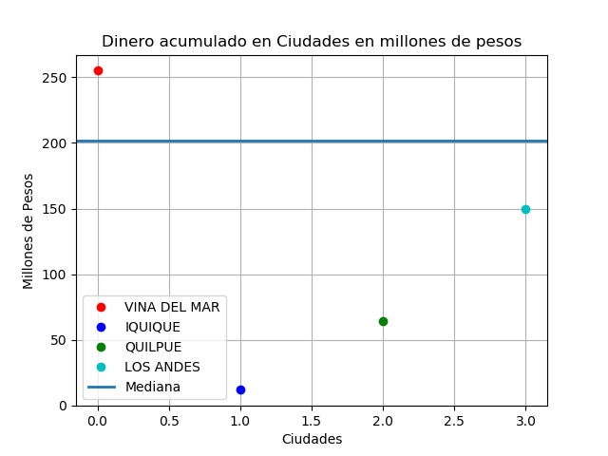

CIUDAD | DINERO | CLIENTES

VINA DEL MAR | $255,003,000 | 5
IQUIQUE | $12,440,000 | 1
QUILPUE | $64,253,626 | 1
LOS ANDES | $150,190,000 | 1

TOTAL DINERO | $481,886,626 |  | CIUDAD MAS ADINERADA | $255,003,000
TOTAL CLIENTES | 8 |  | CIUDAD MENOS ADINERADA | $12,440,000
CLIENTES HOMBRES | 5 |  | DIFERENCIA | $242,563,000
CLIENTES MUJER | 3
CUENTAS BANCARIAS | 8

